微生信示例068

genes | A1 | A2 | A3 | B1 | B2 | B3 | 微生信，您身边的数据分析，可视化专家
gene1 | 11.33 | 11.33 | 11.33 | 13.25 | 13.25 | 13.25 | https://www.bioinformatics.com.cn/plot_basic_vertical_horizontal_violin_plot_068
gene2 | 11.5 | 11.5 | 11.5 | 13.5 | 13.5 | 13.5
gene3 | 13.14 | 13.14 | 13.14 | 15.24 | 15.24 | 15.24 | 输出示例图
gene4 | 13.25 | 13.25 | 13.25 | 16.2 | 16.2 | 16.2
gene5 | 13.5 | 13.5 | 13.5 | 17.5 | 17.5 | 17.5
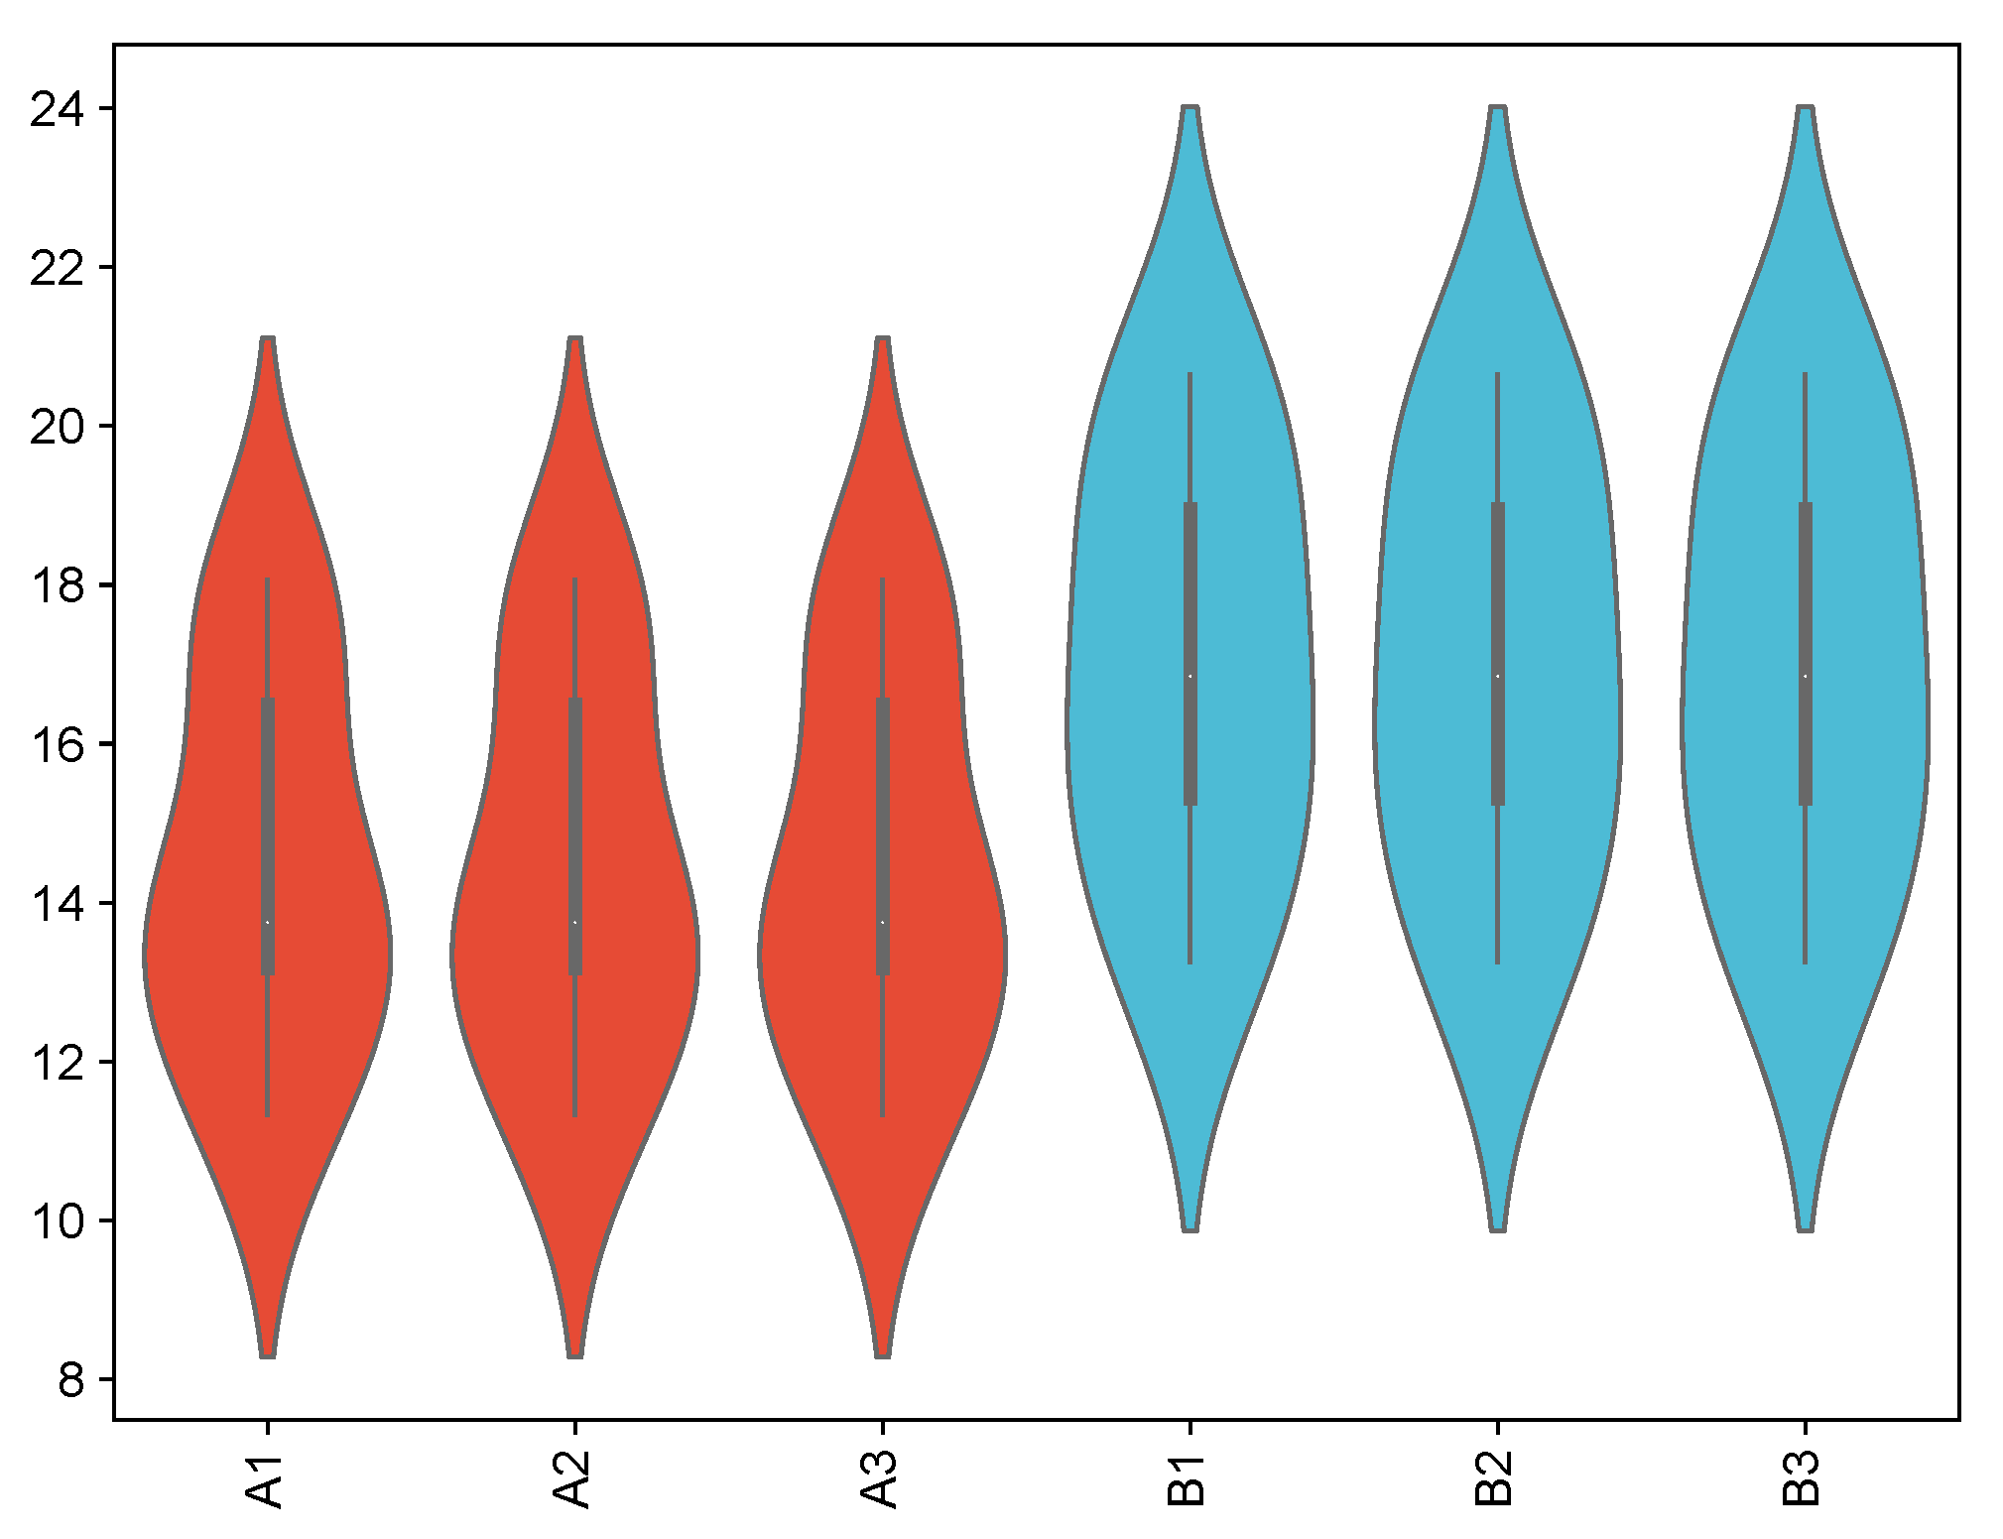
gene6 | 14 | 14 | 14 | 15.5 | 15.5 | 15.5
gene7 | 15 | 15 | 15 | 18.24 | 18.24 | 18.24
gene8 | 17 | 17 | 17 | 19.2 | 19.2 | 19.2
gene9 | 17.61 | 17.61 | 17.61 | 20.5 | 20.5 | 20.5
gene10 | 18.06 | 18.06 | 18.06 | 20.64 | 20.64 | 20.64

 |  |  |  |  |  |  | 注意：

 |  |  |  |  |  |  | 使用问题，或数据分析合作意向
 |  |  |  |  |  |  | 请微信扫码联系我们

